상품제안서
[나이키]남녀혼합 단목 스포츠양말 2족 세트 | 상품코드: S19039

 |  |  |  |  |  | 02-713-8555 | www.synergygift.co.kr
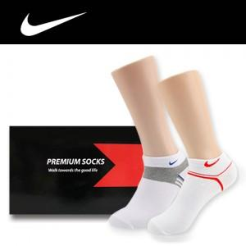

【상세/제작정보】 | *부가세 별도 *스티커 제작 별도협의, 스티커 제공시 부착비: 30원 *선물포장 별도. 옵션에서 선택 가능

【인쇄/포장옵션】 | 기타 / 포장지포장

【공급단가】 | 수량 | 100~ | 500~ | 1,000~ | 3,000~
*VAT별도 | 단가 | 5,130원 | 4,940원 | 4,750원 | 4,560원

【상품 URL】 | https://www.synergygift.co.kr:443/src/goods_detail.php?gdno=3896

